关系图
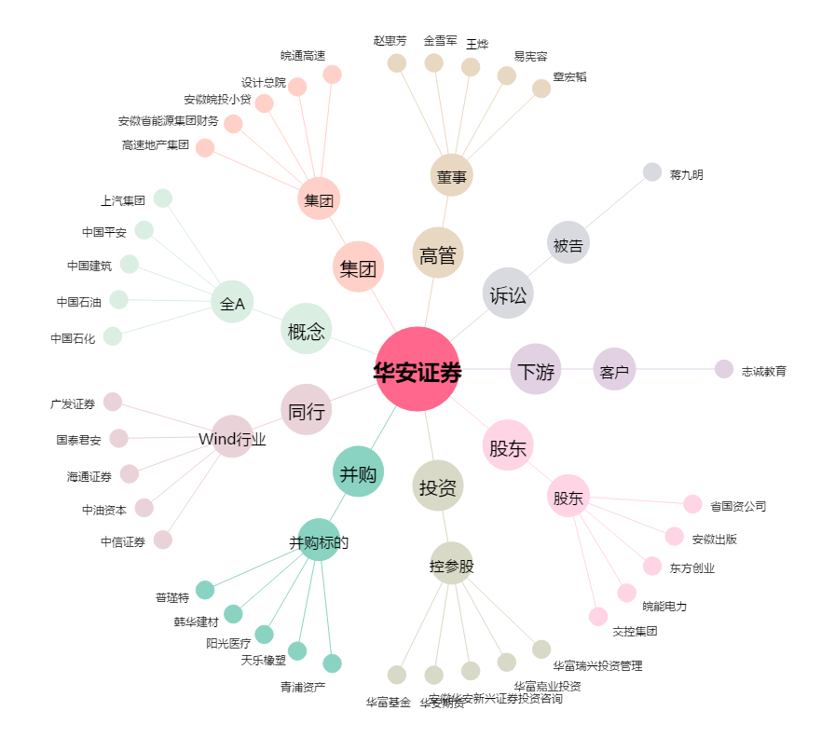
华安证券[600909.SH] - 关系概览图

